Sheet2
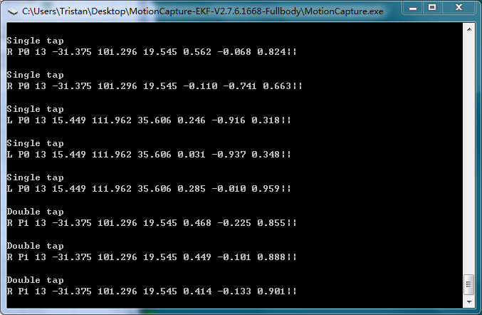
触发事件 | 左右手 | 事件标识 | 强度级别 | 手坐标 | 手矢量 | WE大会演示项目对应事件
单击 | L | P0 | 1到10 | XYZ | XYZ | 台式机切换视角
 | R | P0 | 1到10 | XYZ | XYZ | 恢复箱子
双击 | L | P1 | 1到10 | XYZ | XYZ | 眼镜切换视角
 | R | P1 | 1到10 | XYZ | XYZ | 全身点火
开火 | L | P2 | 1到10 | XYZ | XYZ | 开火特效1
 | R | P2 | 1到10 | XYZ | XYZ | 开火特效2
内翻 | L | P3 | 1到10 | XYZ | XYZ | 开火特效3
 | R | P3 | 1到10 | XYZ | XYZ | 开火特效4
外翻 | L | P4 | 1到10 | XYZ | XYZ | 开火特效5
 | R | P4 | 1到10 | XYZ | XYZ | 开火特效6
双手合击 | N/A | P5 | 1到10 | XYZ | N/A | 防御特效1
双手合双击 | N/A | P6 | 1到10 | XYZ | N/A | 防御特效2

